Hoja1
LEVY BALLOON R12 MATE

 | color | Pqtes de 50 Globos
 | ROSADO | 86
 | VERDE OSCURO | 64
 | LILA | 57
 | VERDE CLARO | 58
 | AZUL CLARO | 70
 | AZUL MEDIO | 87
 | NARANJA | 15

 | TOTAL DE PAQUETES | 437

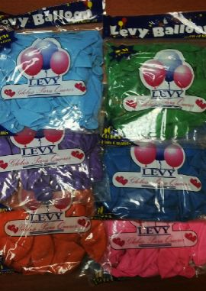
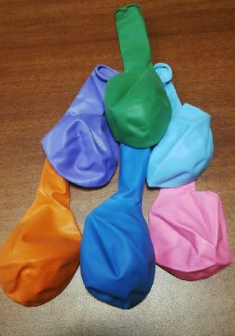

LUIS FERNANDO GUERRERO 0424-194.36.03 / 0426-937.30.22

